Taul1
SUOMEN SCHIPPERKEKERHO RY
VUODEN VETERAANI

Huom! Täytä ainoastaan vihreitä kenttiä

 | Koiran virallinen nimi:
 | Omistajan nimi:
 | Sähköposti:

 | PAIKKA & PVM | KV/NORD/ | SIJOITUS VEK ERI + SA |  | Voitetut | VET ROP/VSP |  | SIJOITUS VET BIS |  | YHTEENSÄ
 |  | RN/ER | 1 - 4 | pisteet | koirat | Tulos | pisteet | 1 - 4 | pisteet
 | Esimerkkirivi 1 | NORD | VEK1 + SA | 5 | 3 | VET ROP | 4 | VET BIS 4 | 3 | 15
 | Esimerkkirivi 2 | KV | VEK2 + SA | 5 | 1 |  |  |  |  | 6
1 |  |  |  |  |  |  |  |  |  | 0
2 |  |  |  |  |  |  |  |  |  | 0
3 |  |  |  |  |  |  |  |  |  | 0
4 |  |  |  |  |  |  |  |  |  | 0
5 |  |  |  |  |  |  |  |  |  | 0
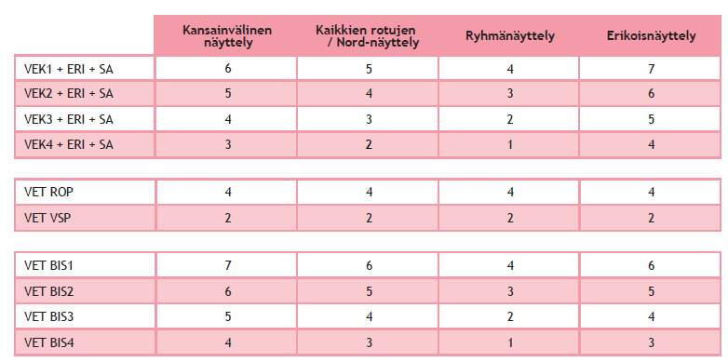
 |  |  |  |  |  |  |  |  |  | 0

